Handleiding
MAT 1 Handleiding

Dit is een voorbeeld van een uitgebreide inventaris van de in situ aanwezige materialen waarin de hoeveelheden, conditie en beoogd hergebruik in kaart gebracht worden.
Door het opstellen van een inventaris wordt duidelijk welke elementen hergebruikt kunnen worden en welke elementen vrij komen om mogelijks elders hergebruikt te kunnen worden. Streefdoel is een zo hoog mogelijk en hoogwaardig hergebruik.

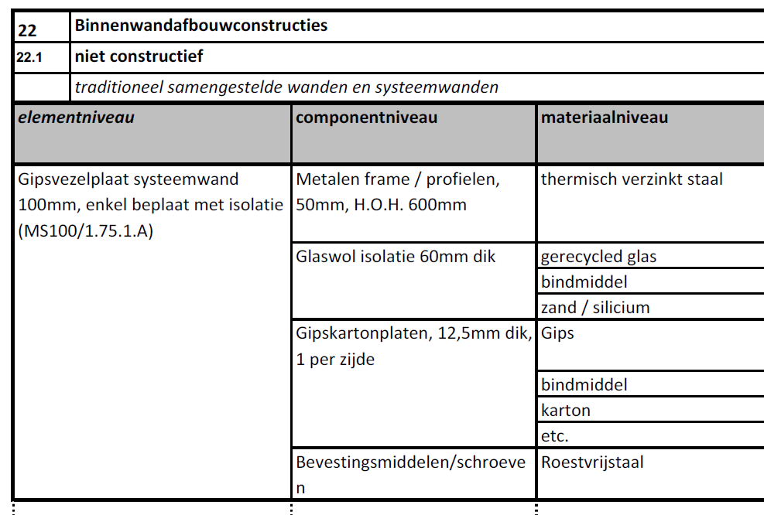
Identificatie element
De categorisering volgens SfB is de basis voor de inventaris. Het gebruik van de SfB-codering vergemakkelijkt de compatibiliteit met BIM, vooral indien ook een materialenpaspoort opgemaakt wordt.
Indien het project niet in BIM gemodelleerd wordt, kan alternatief een andere systematiek gebruikt worden (bv VMSW).
Benaming, omschrijving en locatie van het element zijn basisgegevens voor hergebruik.
Foto's helpen om een indruk over het element en zijn conditie te krijgen.

Volume
Invoer van de hoeveelheden van een element.
Het gewicht is essentieel voor de (automatische) berekening van de percentages.

Conditie
In de NEN 2767 wordt de conditie van bouwelementen weergegeven op een zespuntsschaal:
1 = uitstekende conditie, nieuwbouwkwaliteit
2 = goede conditie, de nieuwbouwglans is er duidelijk af
3 = redelijke conditie, verouderingsprocessen beginnen zich duidelijk te manifesteren
4 = matige conditie, verouderingsprocessen zijn sterk gevorderd waardoor het functioneren van elementen direct bedreigd wordt.
5 = slechte conditie, verouderingsprocessen zijn zo sterk gevorderd dat het bouwdeel niet meer naar behoren functioneert.
6 = zeer slechte conditie, technisch rijp voor sloop
Gevaarlijk = bevat gevaarlijke stoffen zoals asbest en moet als gevaarlijk afval verwijderd worden.
Indien gekend het jaar van plaatsing toevoegen. Dit kan helpen bij de waardebepaling en/of een element mogelijks schadelijke stoffen bevat.

Een element wordt ter plaatse hergebruikt of afgevoerd naar elders. Dit kan ook gedeeltelijk hergebruik en afvoer zijn. Beide categorieën bevatten subcategorieën, die in het verloop van het project gedetailleerder ingevuld worden.

Hergebruik
Hergebruik omvat 3 subcategorieën.
Behouden (kolom P)
Het element wordt in de oorspronkelijke vorm op de oorspronkelijke plaats behouden. Geen significante bewerking nodig. Voorbeeld: funderingen, ruwbouwstructuren, schrijnwerk, dragende binnenmuren, terreinverharding,…
Demontage en hergebruik (kolom Q)
Het element wordt in zijn geheel gedemonteerd (gestokkeerd, gereinigd,…) en in het toekomstige gebouw of op de site hergebruikt.
Voorbeeld: mobiele scheidingswanden, tegels, plaatmateriaal, kasseien, bakstenen,…
Gedeeltelijk hergebruik (kolom R)
Een element wordt niet volledig maar gedeeltelijk hergebruikt. Korte omschrijving wat hergebruikt wordt en in welke toepassing. Het volume/gewicht heeft betrekking op het te hergebruiken aandeel.
Voorbeeld: van een systeemwand wordt enkel het binnenpaneel hergebruikt, de rest wordt afgevoerd naar elders.

Afvoer
Een materiaal dat niet ter plaatse hergebruikt wordt valt onder afvoer naar elders. Afvoer naar elders omvat 4 subcategorieën.
Hoogwaardig hergebruik (kolom U)
Onder hoogwaardig hergebruik wordt verstaan een toepassing die tenminste gelijkwaardig is aan de oorspronkelijke toepassing, dus zonder veel bewerking terug te brengen in een nieuwe toepassing, die in de SfB-elementenlijst voorkomt. Het hergebruik elders wordt voor 50% meegerekend in de score. Voorbeeld: natuurstenen tegels die elders gebruikt worden.
Recyclage (kolom V)
Percentage (op basis van gewicht) dat gerecycleerd wordt.
Verbranden (kolom W)
Percentage (op basis van gewicht) dat verbrand wordt.
Stort/ ongekend (kolom X)
Percentage (op basis van gewicht) dat gestort wordt of waar de verwerkingswijze niet gekend is.

Motivatie
Indien het element verbrandt of gestort wordt, wordt een motivatie gevraagd waarom geen hergebruik of recyclage mogelijk is.

Verband met materialenpaspoort MAT3
Het totaal gewicht/volume van de te behouden elementen moet overeenkomen met het totale gewicht van de hergebruikte elementen zoals in de materialenpaspoort in te vullen.

Belangrijk voor het invullen van het inventaris
De witte cellen dienen ingevuld te worden.
In de eerste fases (ontwerp) is het voldoende om de kolommen N en S in te vullen, het aandeel hergebruik en afvoer per element. Indien de som van N en S niet 100% is, worden de cellen in rood aangeduid.
De percentages van de kolommen (P+Q+R) en (U+V+W+X) leiden niet tot een optelling in kolom N en S. Indien de som van de kolommen (P+Q+R) en (U+V+W+X) niet 100% is, dan worden de getallen rood gemarkeerd.
Pas in aanbestedingsfase dienen de kolommen P, Q, R, U, V, W, X ingevuld te worden.

